Лист1
 |  |  | Магазин «Бисер, Бусинка, Страз» чешский бисер оптом, с доставкой по России http://biser-businka-strass-18.com http://okeanbusin.ru |  |  |  |  | опт: +7 499 157-6590 опт: +7 499 157-3151 заказ отправлять на адрес: optotdel18@yandex.ru

Бланк-заказа: |  |  | Камни Preciosa 7193 5021/01 MC Chaton MAXIMA ss16, ss19, Чехия
ФИО, организация, адрес:
Контактный телефон:
Валюта расчёта: Доллар |  |  |  |  |  |  | $- | $- | $- | наличие | 0.00
Картинка | П/ № | Артикул | размер | Цвет | упаковка | Розничная цена | Цена при покупке только бусин на сумму: |  |  |  | Заказ 1 ед.=1уп.
 |  |  |  |  |  |  | от 5 000р | От 10000 руб | От 15 000руб
 |  |  |  |  |  |  | Цена при покупке вместе с бисером:
 |  |  |  |  |  |  | от 10 до 30 кг | от 30 до 50 кг | от 50 кг

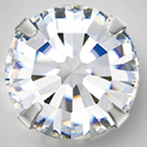 |  | 7193 5021/01 | Crystal 00030 в серебре | ss16 | 36 шт. | 240.00 | $2.72 | $2.56 | $2.40 | нет

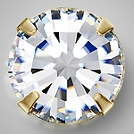 |  | 7194 5021/01 | Crystal в золоте | ss16 | 36 шт. | 240.00 | $2.72 | $2.56 | $2.40
 |  |  |  | ss20 | 36 шт. | 370.00 | $4.20 | $3.95 | $3.70
 |  | 7193 5021/01 | Crystal AB в серебре | ss16 | 36 шт. | 240.00 | $2.72 | $2.56 | $2.40 | нет
 |  |  |  | ss19 | 36 шт. | 270.00 | $3.06 | $2.88 | $2.70 | нет
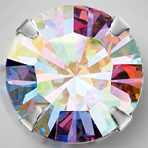 |  | 7193 5021/01 | Crystal AB в золоте | ss16 | 36 шт. | 240.00 | $2.72 | $2.56 | $2.40 | нет

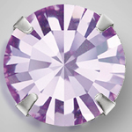 |  | 7193 5021/01 | Violet 20310 в серебре | ss16 | 36 шт. | 240.00 | $2.72 | $2.56 | $2.40 | нет
 |  |  |  | ss19 | 36 шт. | 270.00 | $3.06 | $2.88 | $2.70 | нет
 |  | 7193 5021/01 | Smoked Topaz в серебре | ss16 | 36 шт. | 240.00 | $2.72 | $2.56 | $2.40 | нет
 |  |  |  | ss19 | 36 шт. | 270.00 | $3.06 | $2.88 | $2.70
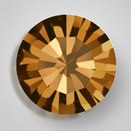 |  | 7193 5021/01 | Smoked Topaz в золоте | ss16 | 36 шт. | 240.00 | $2.72 | $2.56 | $2.40

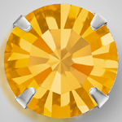 |  | 7193 5021/01 | Topaz 10070 в серебре | ss16 | 36 шт. | 240.00 | $2.72 | $2.56 | $2.40
 |  |  |  | ss19 | 36 шт. | 270.00 | $3.06 | $2.88 | $2.70
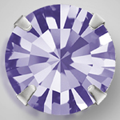 |  | 7193 5021/01 | Tanzanit 20410 в серебре | ss16 | 36 шт. | 240.00 | $2.72 | $2.56 | $2.40
 |  |  |  | ss19 | 36 шт. | 270.00 | $3.06 | $2.88 | $2.70
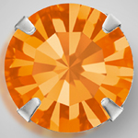 |  | 7193 5021/01 | Sun 90310 в серебре | ss16 | 36 шт. | 240.00 | $2.72 | $2.56 | $2.40 | нет
 |  |  |  | ss19 | 36 шт. | 270.00 | $3.06 | $2.88 | $2.70 | нет
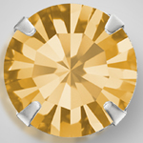 |  | 7193 5021/01 | Light Colorado Topaz 10330 в серебре | ss16 | 36 шт. | 240.00 | $2.72 | $2.56 | $2.40 | нет
 |  |  |  | ss19 | 36 шт. | 270.00 | $3.06 | $2.88 | $2.70
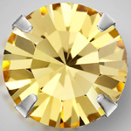 |  | 7193 5021/01 | Lt.Topaz 10020 в серебре | ss16 | 36 шт. | 240.00 | $2.72 | $2.56 | $2.40 | нет
 |  |  |  | ss19 | 36 шт. | 270.00 | $3.06 | $2.88 | $2.70
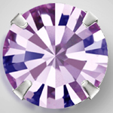 |  | 7193 5021/01 | Lt. Ametist 20020 в серебре | ss16 | 36 шт. | 240.00 | $2.72 | $2.56 | $2.40 | нет
 |  |  |  | ss19 | 36 шт. | 270.00 | $3.06 | $2.88 | $2.70
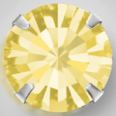 |  | 7193 5021/01 | Jonquil 80100 в серебре | ss16 | 36 шт. | 240.00 | $2.72 | $2.56 | $2.40 | нет
 |  |  |  | ss19 | 36 шт. | 270.00 | $3.06 | $2.88 | $2.70 | нет
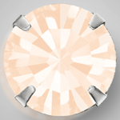 |  | 7193 5021/01 | Gold Quartz 00530 в серебре | ss16 | 36 шт. | 240.00 | $2.72 | $2.56 | $2.40 | нет

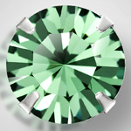 |  | 7193 5021/01 | Erinite 50010 в серебре | ss16 | 36 шт. | 240.00 | $2.72 | $2.56 | $2.40 | нет

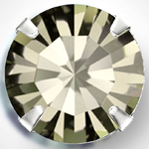 |  | 7193 5021/01 | Bl. Diamond 40010 в серебре | ss16 | 36 шт. | 240.00 | $2.72 | $2.56 | $2.40
 |  |  |  | ss19 | 36 шт. | 270.00 | $3.06 | $2.88 | $2.70 | нет
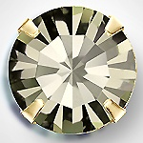 |  | 7194 5021/01 | Bl. Diamond 40010 в золоте | ss16 | 36 шт. | 240.00 | $2.72 | $2.56 | $2.40
 |  |  |  | ss20 | 36 шт. | 370.00 | $4.20 | $3.95 | $3.70
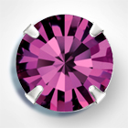 |  | 7193 5021/01 | Amethyst в серебре | ss16 | 36 шт. | 240.00 | $2.72 | $2.56 | $2.40 | нет
 |  |  |  | ss19 | 36 шт. | 270.00 | $3.06 | $2.88 | $2.70 | нет
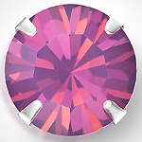 |  | 7193 5021/01 | Ametist Opal 21110 в серебре | ss16 | 36 шт. | 240.00 | $2.72 | $2.56 | $2.40 | нет
 |  |  |  | ss19 | 36 шт. | 270.00 | $3.06 | $2.88 | $2.70
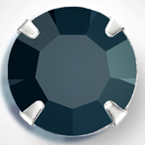 |  | 7193 5021/01 | Jet 23980 в серебре | ss16 | 36 шт. | 240.00 | $2.72 | $2.56 | $2.40
 |  |  |  | ss19 | 36 шт. | 270.00 | $3.06 | $2.88 | $2.70
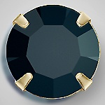 |  | 7194 5021/01 | Jet 23980 в золоте | ss16 | 36 шт. | 240.00 | $2.72 | $2.56 | $2.40

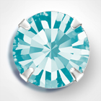 |  | 7193 5021/01 | Aqua Bohemica в серебре | ss16 | 36 шт. | 240.00 | $2.72 | $2.56 | $2.40 | нет

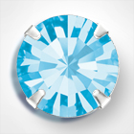 |  | 7193 5021/01 | Aquamarine в серебре | ss16 | 36 шт. | 240.00 | $2.72 | $2.56 | $2.40 | нет
 |  |  |  | ss19 | 36 шт. | 270.00 | $3.06 | $2.88 | $2.70 | нет
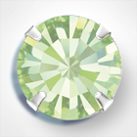 |  | 7193 5021/01 | Chrysolite в серебре | ss16 | 36 шт. | 240.00 | $2.72 | $2.56 | $2.40 | нет

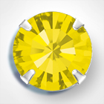 |  | 7193 5021/01 | Citrine в серебре | ss16 | 36 шт. | 240.00 | $2.72 | $2.56 | $2.40 | нет
 |  |  |  | ss19 | 36 шт. | 270.00 | $3.06 | $2.88 | $2.70
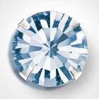 |  | 7193 5021/01 | Light Sapphire в серебре | ss16 | 36 шт. | 240.00 | $2.72 | $2.56 | $2.40 | нет
 |  |  |  | ss19 | 36 шт. | 270.00 | $3.06 | $2.88 | $2.70 | нет
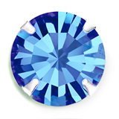 |  | 7193 5021/01 | Sapphire в серебре | ss16 | 36 шт. | 240.00 | $2.72 | $2.56 | $2.40
 |  |  |  | ss19 | 36 шт. | 270.00 | $3.06 | $2.88 | $2.70 | нет
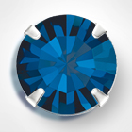 |  | 7193 5021/01 | Montana в серебре | ss16 | 36 шт. | 240.00 | $2.72 | $2.56 | $2.40
 |  |  |  | ss19 | 36 шт. | 270.00 | $3.06 | $2.88 | $2.70 | нет
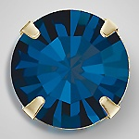 |  | 7194 5021/01 | Montana в золоте
 |  |  |  | ss20 | 36 шт. | 370.00 | $4.20 | $3.95 | $3.70
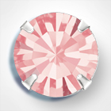 |  | 7193 5021/01 | Light Rose в серебре | ss16 | 36 шт. | 240.00 | $2.72 | $2.56 | $2.40 | нет
 |  |  |  | ss19 | 36 шт. | 270.00 | $3.06 | $2.88 | $2.70 | нет
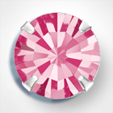 |  | 7193 5021/01 | Rose в серебре | ss16 | 36 шт. | 240.00 | $2.72 | $2.56 | $2.40
 |  |  |  | ss19 | 36 шт. | 270.00 | $3.06 | $2.88 | $2.70
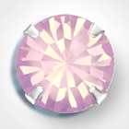 |  | 7193 5021/01 | Rose Opal в серебре | ss16 | 36 шт. | 240.00 | $2.72 | $2.56 | $2.40 | нет
 |  |  |  | ss19 | 36 шт. | 270.00 | $3.06 | $2.88 | $2.70 | нет
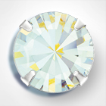 |  | 7193 5021/01 | White Opal в серебре | ss16 | 36 шт. | 240.00 | $2.72 | $2.56 | $2.40 | нет
 |  |  |  | ss19 | 36 шт. | 270.00 | $3.06 | $2.88 | $2.70 | нет
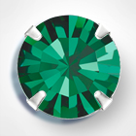 |  | 7193 5021/01 | Emerald в серебре | ss16 | 36 шт. | 240.00 | $2.72 | $2.56 | $2.40 | нет
 |  |  |  | ss19 | 36 шт. | 270.00 | $3.06 | $2.88 | $2.70 | нет
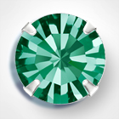 |  | 7193 5021/01 | Blue Zircon в серебре | ss16 | 36 шт. | 240.00 | $2.72 | $2.56 | $2.40
 |  |  |  | ss19 | 36 шт. | 270.00 | $3.06 | $2.88 | $2.70
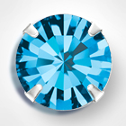 |  | 7193 5021/01 | Indicolite в серебре | ss16 | 36 шт. | 240.00 | $2.72 | $2.56 | $2.40 | нет
 |  |  |  | ss19 | 36 шт. | 270.00 | $3.06 | $2.88 | $2.70
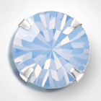 |  | 7193 5021/01 | Light Sapphire Opal в серебре | ss16 | 36 шт. | 240.00 | $2.72 | $2.56 | $2.40 | нет
 |  |  |  | ss19 | 36 шт. | 270.00 | $3.06 | $2.88 | $2.70 | нет
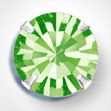 |  | 7193 5021/01 | Peridot в серебре | ss16 | 36 шт. | 240.00 | $2.72 | $2.56 | $2.40
 |  |  |  | ss19 | 36 шт. | 270.00 | $3.06 | $2.88 | $2.70 | нет
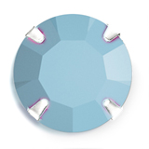 |  | 7193 5021/01 | Tyrkquoise в серебре | ss16 | 36 шт. | 240.00 | $2.72 | $2.56 | $2.40

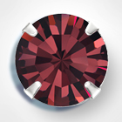 |  | 7193 5021/01 | Burgundy в серебре | ss16 | 36 шт. | 240.00 | $2.72 | $2.56 | $2.40 | нет
 |  |  |  | ss19 | 36 шт. | 270.00 | $3.06 | $2.88 | $2.70
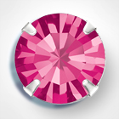 |  | 7193 5021/01 | Fuchsia в серебре | ss16 | 36 шт. | 240.00 | $2.72 | $2.56 | $2.40 | нет
 |  |  |  | ss19 | 36 шт. | 270.00 | $3.06 | $2.88 | $2.70 | нет
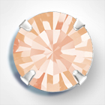 |  | 7193 5021/01 | Light Peach в серебре | ss16 | 36 шт. | 240.00 | $2.72 | $2.56 | $2.40 | нет

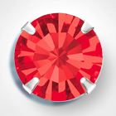 |  | 7193 5021/01 | Light siam в серебре | ss16 | 36 шт. | 240.00 | $2.72 | $2.56 | $2.40 | нет
 |  |  |  | ss19 | 36 шт. | 270.00 | $3.06 | $2.88 | $2.70 | нет
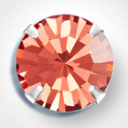 |  | 7193 5021/01 | Padparadscha в серебре | ss16 | 36 шт. | 240.00 | $2.72 | $2.56 | $2.40 | нет

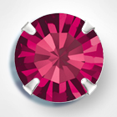 |  | 7193 5021/01 | Ruby в серебре | ss16 | 36 шт. | 240.00 | $2.72 | $2.56 | $2.40 | нет
 |  |  |  | ss19 | 36 шт. | 270.00 | $3.06 | $2.88 | $2.70
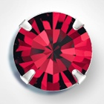 |  | 7193 5021/01 | Siam в серебре | ss16 | 36 шт. | 240.00 | $2.72 | $2.56 | $2.40 | нет
 |  |  |  | ss19 | 36 шт. | 270.00 | $3.06 | $2.88 | $2.70 | нет

в начало >>

